技术文章
[技术分析]探讨大世界游戏的制作流程及技术——大场景制作技术概况篇 - 知乎 (zhihu.com)
相机相对渲染
Unity一种动画优化方法
Godot虚拟摇杆
unity导入fbx自定义属性
几个著名的3D测试场景与模型
Pixel Art rendering - Free blender addon
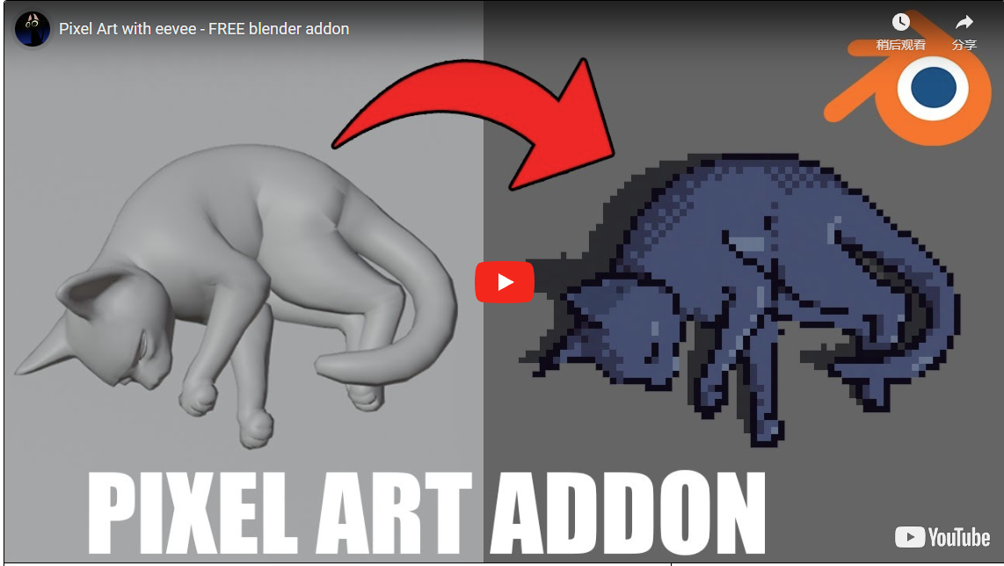
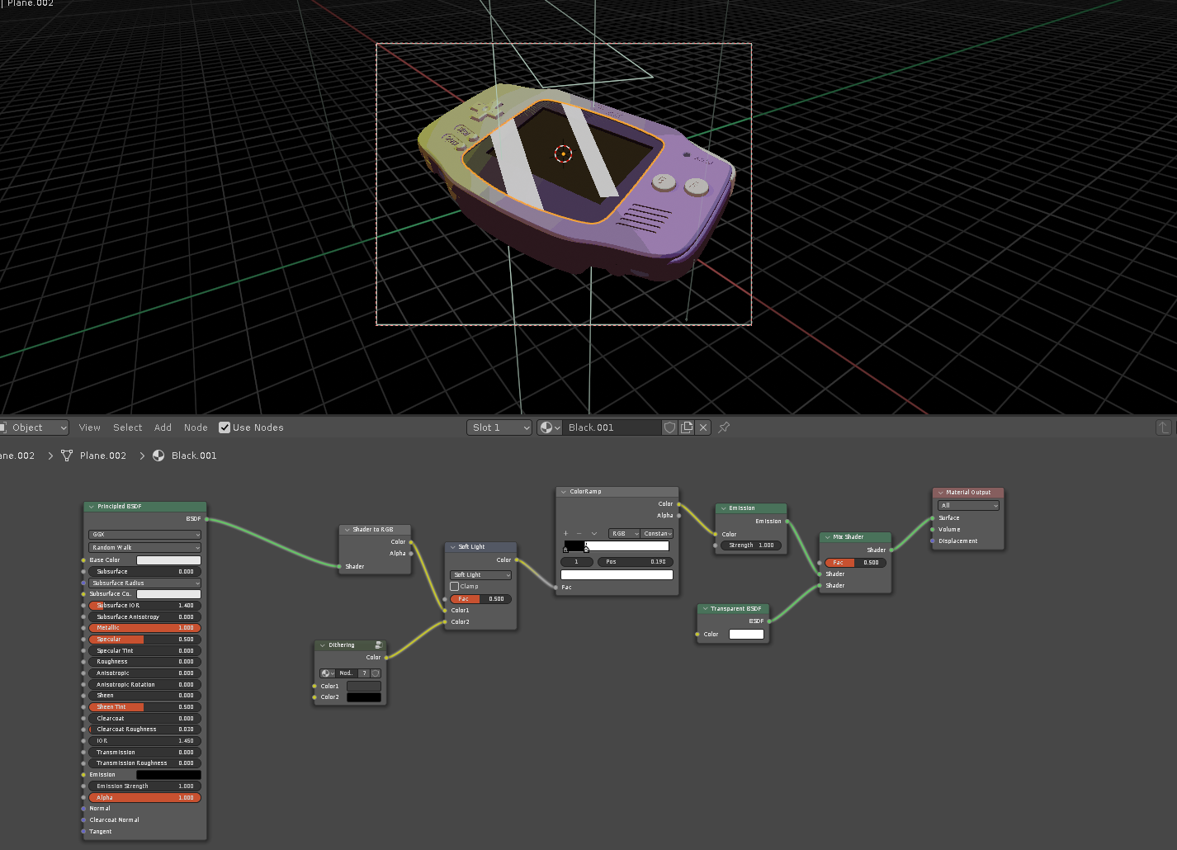
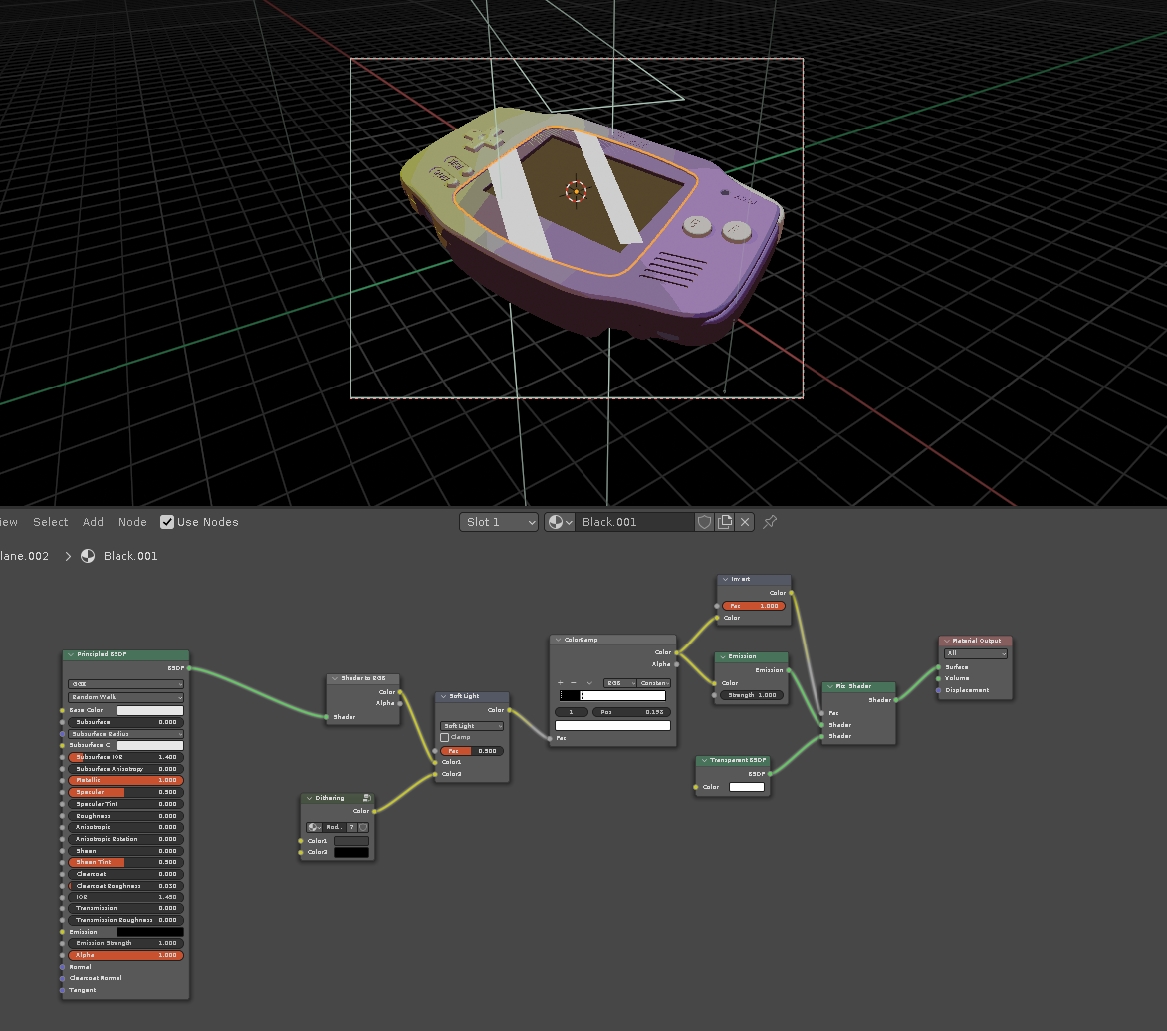

一名数学系大一学生想入坑独立游戏开发该看点什么书入门好呢？
想独立做一款游戏需要学习哪些知识？

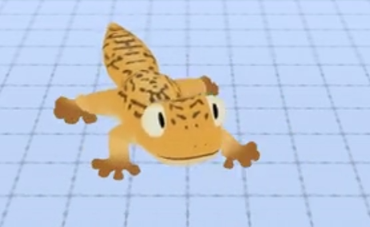
Making Bonehead:a primer on procedural animation in Unity.
https://weaverdev.itch.io/procedural-animation-tutorial

游戏绑定专家
https://www.arminhalac.com/

想法
引擎内伪细分效果

变形和骨骼动画的适配

变形和骨骼的匹配,一定范围内捏人,动画按一定范围制作两套,混合复用,制作难度大,成本高(如果只是但调体型,需要两套就好,但是如果每根手臂或者每个手指都要调,动画数量会非常多)

仅作部分捏人时,不可避免的会出现复用动画的穿插(比如手变成了垂地的,或者短的只有大臂那么长,按原动画拿武器就会出问题,混合问题同上),希望可以基于AI进行混合拟合

就是那种一直往上走,会循环去到同一个地方的效果,不过要在多人模式下没有违和感.

godotDemo | https://www.reddit.com/user/mightofmerchants/
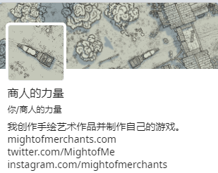

GDC游戏开发者大会

捏脸系统 | 骨骼捏脸+变形器动画 (不确定与lod的混合效果)

头部烘焙为自shader | 类似Instant Impostors V1.1 | One-Click Impostor Generation (Eevee) | 这种视差效果不适合发生顶点位移的情况 | http://ma-yidong.com/2019/06/22/a-short-history-of-parallax-occlusion-mapping-relief-mapping/
 |  |  | https://zhuanlan.zhihu.com/p/265317045
卡牌效果 | Portal Stencil Shader | https://www.bilibili.com/video/BV1zJ411K7fg
 |  | https://www.youtube.com/watch?v=9wv7-XY2tp8

通用任务系统 | 确保开小差仍可回到任务,确保网络掉线后仍可回到任务,确保中断离开仍可回到任务 | 在指定位置创建指定物体,指定npc可触发特定对话.等

技能语音 | 比如一个武侠角色,防御式或反击式技能"出招吧!",攻击型技能"接招!",强力技能(大威天龙)"去!",血量特别低的时候换成嘶吼"大!威!天!龙!"(而且可能伴随技能伤害提升的效果)

对于我来说 | "玩家",更像是想要体验游戏快乐的<用户> | 所以我的界面,交互,逻辑,都更注重"用户"体验,而不是注重"玩家"体验. | 我开发的游戏,更像一个软件.

在策划的位置上:好的需求描述,甚至能激发设计人员的创意,引导程序人员避坑.但由于专业性的区别,不要过于干涉对应流程.也一定要乐于与任何人讨论.
就像白猿的那个需求,相对算是重要的剧情,设计人员只能靠寥寥几笔创作.

